Carte 01
Aller vers le sommaire
 | Activité interne de R&D des ETI dans les régions françaises en 2023

 |  | Poids des ETI dans la DIRDE régionale | Poids des ETI régionales dans la DIRDE totale | Effort régional des ETI en % du PIB | DIRDE des ETI régionales | Effort de recherche régional | Répartition régionale de la R&D des ETI
 |  | (en %) | (en %) | (en %) | (en M€) | (en %) | (en %)
 | Île-de-France | 19.9 | 8.2 | 0.39 | 3,326 | 1.95 | 32.4
 | Centre-Val de Loire | 36.5 | 0.8 | 0.37 | 334 | 1.02 | 3.3
 | Bourgogne-Franche-Comté | 21.0 | 0.6 | 0.27 | 243 | 1.27 | 2.4
 | Normandie | 26.7 | 0.7 | 0.23 | 271 | 0.87 | 2.6
 | Hauts-de-France | 42.8 | 1.3 | 0.27 | 540 | 0.64 | 5.3
 | Grand Est | 42.9 | 1.3 | 0.28 | 520 | 0.64 | 5.1
 | Pays de la Loire | 38.4 | 1.2 | 0.34 | 494 | 0.90 | 4.8
 | Bretagne | 30.4 | 0.9 | 0.32 | 379 | 1.05 | 3.7
 | Nouvelle-Aquitaine | 21.3 | 1.1 | 0.21 | 440 | 0.97 | 4.3
 | Occitanie | 21.9 | 2.2 | 0.42 | 904 | 1.93 | 8.8
 | Auvergne-Rhône-Alpes | 28.8 | 5.0 | 0.61 | 2,019 | 2.13 | 19.7
 | Provence-Alpes-Côte d'Azur | 30.6 | 1.9 | 0.40 | 784 | 1.31 | 7.6
 | Corse | -- | -- | -- | -- | 0.15 | --
 | Drom | -- | -- | -- | -- | 0.05 | --
 | Total ETI | 25.3 | 25.3 | 0.37 | 10,265 | 1.47 | 100

 | Note : l'effort de recherche régional des ETI correspond au ratio DIRD régionale des ETI sur PIB régional. Au niveau national, les ETI ont une DIRDE de 10 265 M€ et un effort de recherche de 0,37 %. En 2023, l'effort de recherche des DROM est de 0,05 % et celui de la Corse est de 0,15 %.
 | Pour des raisons de secret statistique, les données concernant les ETI des Drom et de la Corse ne sont pas diffusées.
 | Champ : ensemble des entreprises appartenant à la catégorie LME des ETI et ayant une activité interne de recherche et développement expérimental en France en 2023.
 | Sources : MESRE-SIES (enquête sur les moyens consacrés à la R&D en 2023) et Insee (PIB régionnaux).

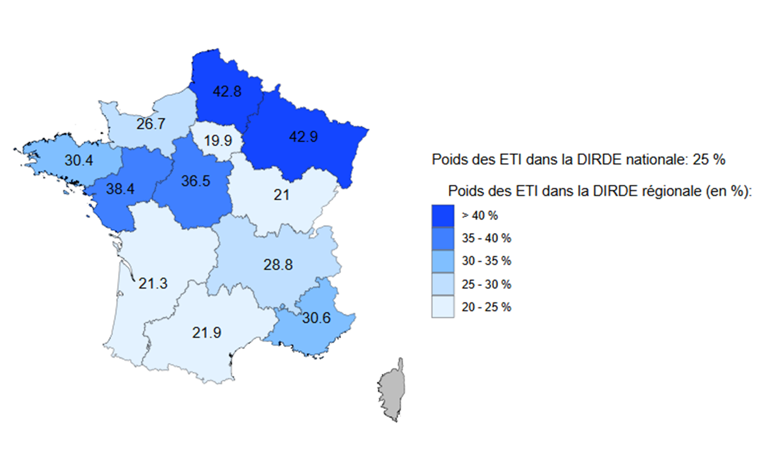

Tableau 01 bis
Aller vers le sommaire
 | Tableau 01 bis - Répartition des entreprise selon leur catégorie en 2023 (en %)

 |  | Répartition des entreprise selon leur catégorie (en %)
 |  | MIC | PME | PME (y compris MIC) | ETI | GE
 | Entreprises des secteurs principalement marchands non agricoles et non financiers | 95.9 | 3.9 | 99.8 | 0.2 | 0.0
 | Entreprises éxecutant des travaux de R&D en interne | 40.1 | 47.0 | 87.0 | 11.6 | 1.3
Répartition des entreprise selon leur catégorie en 2023 (en %)

 | Champ : ensemble des entreprises, selon leur catégorie LME d’entreprise, ayant une activité interne de recherche et développement expérimental en France en 2023 ; entreprises des secteurs principalement marchands non agricoles et non financiers en France en 2023.
 | Sources : MESRE-SIES (enquête sur les moyens consacrés à la R&D en 2023) et Insee.

 | Note : en raison des valeurs arrondies, la somme des pourcentages n’est pas toujours égale à 100 %.

